qr
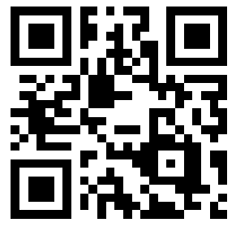
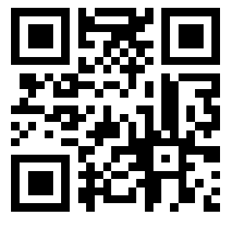
http://333022.jp/

参考記事
https://excel-excel.com/tipsctr/vbac_42.html

